System
 | [1] 3840x2160 200%缩放 主显示器
[2] 2560x1440 150%缩放 副显示器
 |  | [3] 1080x1920 100%缩放

 |  | 任务栏

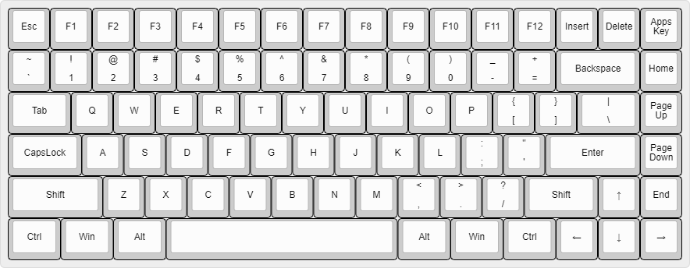 屏幕中心 1 2 3

